Сводная
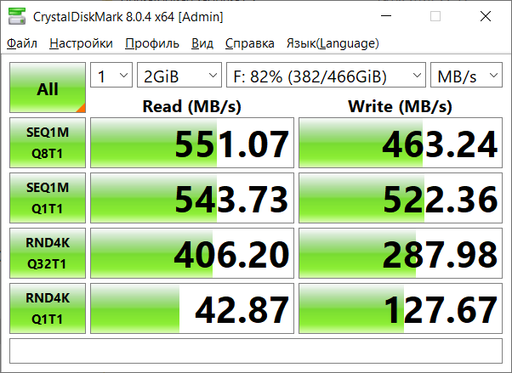
Студент
Группа | Пибд-14
ФИО | Разин Константин Владимирович

Характеристики компьтера
Процессор | AMD Ryzen 5 5600 4650 MHz singlecore | 4450 MHz multicore
Оперативная память | 16,0 ГБ 3600 MT/s
CPU-Z | 642 singlecore 4861 multicore

Диск
Тип, емкость | WDC WDS500G2B0A-00SM50 500,1 GB
Скорость чтения/записи | 500 МБ/с

Время
Дата проведения эксперимента | 2024-11-30
Фактические трудозатраты | 75 минут

Сложности

Открытия

Выводы

